16年部委
2016年中国政府网站绩效评估指标体系征求意见稿（部委） 红色新增、蓝色变更
一级指标 | 权重 | 二级指标 | 权重 | 评估说明 | 政策依据
信息公开 | 20 | 行政权力 | 5 | 主要考核公开部门权力清单，公布行政审批事项的项目编码、审批部门、项目名称、设定依据、审批对象以及服务指南等信息（注：无行政审批部委该项指标不计入考核）。 | 国办发〔2016〕19号
 |  | 财政资金 | 5 | 主要考核公开本部门财政资金预算分配、使用和决算报告及本部门三公经费的使用情况；及时发布本部门政府采购信息。
 |  | 行业监管 | 5 | 主要考核及时公开本部门负责的行业监管信息（注：无监管职能部门该项指标不计入考核）。
 |  | 其他主动公开信息 | 5 | 主要考核人事信息、统计信息、规划计划信息公开的实时性、连续性。
在线服务 | 25 | 便民服务 | 15 | 主要抽查履行业务职责产生的各类便民服务、信息查询服务提供及维护保障情况。 | 国办发〔2006〕104号 国办发〔2016〕19号
 |  | 办事服务 (有审批职能) | 10 | 主要考核围绕用户对象、服务主题整合提供“一体化、场景式或快速指引”服务情况。 | 国办发〔2006〕104号
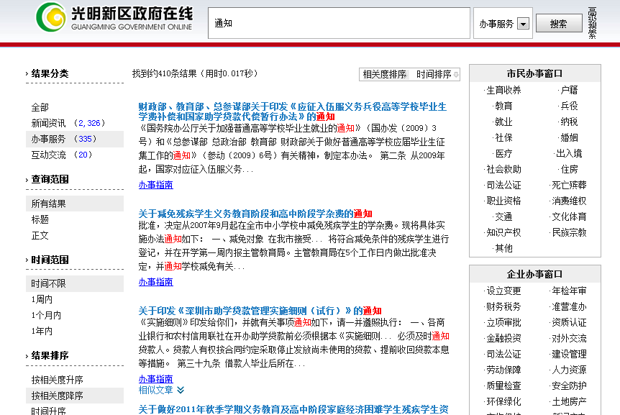
 |  | 业务专题 (无审批职能) | 10 | 主要考核围绕部门重点业务工作、重大决策决定建立专题专栏，考查专题栏目信息数量和更新情况。
互动交流 | 15 | 信箱渠道 | 4 | 主要考核设立功能便捷的在线咨询投诉类渠道，并能及时有效的反馈用户信件。 （1）渠道建设：设立在线信箱类互动渠道，提供操作使用说明；设置信件查询、答复满意度调查评价功能； （2）反馈情况：公开有1年内的有效信件；能够对一般信件在7个工作日内给予回复或反馈，无敷衍、推诿、答非所问等情况。 | 国办发〔2014〕57号
 |  | 民意征集 | 5 | 主要考核设置网上调查、意见征集等民意征集渠道，公众可有效表达合理诉求。 （1）民意征集：就重大规划、政策制定等开展民意征集活动，广泛征求社会群众意见； （2）网上调查：开设网上调查功能，就涉及群众利益的政府决策等开展调查活动； （3）应用效果：对公众意见、建议的公开、分析与采纳情况，每年度开展次数不少于6次。 | 国办发〔2014〕57号 国办发〔2015〕15号
 |  | 在线访谈 | 6 | 主要考核开设在线访谈渠道，发布访谈预告信息（时间、地点、主题、嘉宾等）、访谈内容（包括现场图片、文字、音频或视频直播材料），每年度组织开展次数不少于6次。 | 国办发〔2014〕57号 国办发〔2015〕15号
回应关切 | 10 | 热点回应 | 5 | 主要考核开设热点回应栏目或专题，针对社会热点、焦点事件，及时予以回应、引导网络舆情。 | 国办发〔2013〕100号
 |  | 政策解读 | 5 | 主要考核政策发布的及时性与准确性，解读形式和解读方式的丰富性与可读性。 | 中办发[2014]21号
用户体验 | 30 | 智能服务 | 6 | 主要考核提供访问终端响应式、智能搜索、智能问答、个性主页/服务、无障碍浏览等智能化的网站使用体验。 （1）访问终端响应式：站点页面可根据不同的访问终端改变大小，如电脑、手机、平板等。 （2）智能搜索：对搜索内容智能匹配，根据内容相关性强弱提供结果排序，可对办事服务项目搜索一键直达。 （3）智能问答：对网站相关的一般性问题提供智能在线问答信息服务，智能交互体验准确性和关联性较好。 （4）个性主页/服务：开通个性化服务功能，通过用户身份、访问行为、阅读历史、智能定位等感知，提供个性化的信息推送或主动服务。 （5）无障碍浏览：针对视觉、听觉、肢体障碍以及老年人等弱势群体提供了无障碍服务功能，并提供无障碍功能操作说明。 | 国办发〔2014〕57号
 |  | 社会化服务 | 6 | 主要考核开通微博、微信、移动客户端等新媒体，正常使用，实时更新；移动客户端主流应用商店可搜索下载；网站提供二维码扫描、链接、社交分享、评论等功能；可通过搜索引擎为用户提供直达的便捷服务。 | 国办发〔2014〕57号
 |  | 数据开放 | 6 | 主要考核建设政府数据统一开放平台或专栏，向公众提供数据浏览、查询和批量下载等服务，开放的数据涉及领域较广泛（下载的领域和数据包量）。 | 国发〔2015〕50号
 |  | 国际化程度 | 6 | 主要考核根据部门实际情况，提供外文版服务，包括行业信息介绍、动态信息发布、外事服务、交互服务等。 | 国办发〔2006〕104号
 |  | 网站安全 | 6 | 主要考核网页是否携带有病毒或被挂马，是否被搜索引擎收录为恶意网站，是否按中编办2562号文件要求，提供“党政机关”网站统一标识。 | 中网办发文[2014]1号 中编办2562号
附加项 | ▼5 | 减分项 | ▼5 | 主要考核本部门网站受到国务院办公厅相关通报批评或发生媒体曝光的等其他负面影响的情况，经查实属于网站管理原因的，直接扣5分。 | 国办函〔2015〕144号
 |  |  |  | 主要考核网站基础功能是否达到国家政策要求，网站内容未达到全国政府网站普查要求给予一定减分。 （1）信息公开专栏：未设置信息公开专栏，或设置不规范；信息公开目录未持续更新；未开设依申请公开相关渠道，或渠道不能正常使用的。 （2）首页更新：监测时间点前2周内首页无信息更新。 （3）栏目不更新：动态2周内无更新、通知公告和政策文件等6个月内无更新，应更新栏目出现1年以上长期未更新情况。 （4）栏目有效性：存在空白栏目，包括有栏目无内容、栏目内容无实际意义等情况。 （5）链接可用性：存在链接不准确/出错，图片、附件、外部链接无法访问等情况。 | 《政府信息公开条例》 国办发〔2015〕15号
合计 | 100 | —— | 100

